6. Pareto
Total e Acumulado
PARETO E LIKERT |  | Total | % | Acumulado | LINKERT
Ter capacidade para suportar as principais ferramentas | L37 | 37 | 17.54% | 17.54% | 5
Ter compartimentos | E32 | 32 | 15.17% | 32.70% | 5
Ser de fácil movimentação | B31 | 31 | 14.69% | 47.39% | 5
Ser durável | C24 | 24 | 11.37% | 58.77% | 4
Ser compacto | M23 | 23 | 10.90% | 69.67% | 4
Ter manutenção simples | D13 | 13 | 6.16% | 75.83% | 3
Ter bom custo benefício | A12 | 12 | 5.69% | 81.52% | 3
Ter fácil desmontagem | K11 | 11 | 5.21% | 86.73% | 3
Ter montagem rápida | H9 | 9 | 4.27% | 91.00% | 3
Ter aparência robusta | I7 | 7 | 3.32% | 94.31% | 2
Ter montagem em poucas etapas | G6 | 6 | 2.84% | 97.16% | 2
Ter matérias-primas acessíveis | F5 | 5 | 2.37% | 99.53% | 2
Ter molde para a produção | N1 | 1 | 0.47% | 100.00% | 1
Ter embalagem simples | J0 | 0 | 0.00% | 100.00% | 1

7. QFD Final
 |  |  |  |  |  |  |  |  |  |  |  |  |  |  |  |  |  | 𒊹

 |  |  |  |  |  |  |  |  |  |  |  |  |  |  |  |  | 𒊹 |  | Ｏ

 |  |  |  |  |  |  |  |  |  |  |  |  |  |  |  | 𒊹 |  | 𒊹 |  | ▼

 |  |  |  |  |  |  |  |  |  |  |  |  |  |  | 𒊹 |  | 𒊹 |  | Ｏ |  | Ｏ
House of Quality
 |  |  |  |  |  |  |  |  |  |  |  |  |  | Ｏ |  | 𒊹 |  | 𒊹 |  | Ｏ |  | 𒊹

 |  |  |  |  |  |  |  |  |  |  |  |  | 𒊹 |  | Ｏ |  | ▼ |  | Ｏ |  | 𒊹 |  | Ｏ

 |  |  |  |  |  |  |  |  |  |  |  | 𒊹 |  | 𒊹 |  | Ｏ |  | Ｏ |  | ▽ |  | ▼ |  | Ｏ

 |  |  |  |  |  |  |  |  |  |  | 𒊹 |  | Ｏ |  | ▽ |  | ▼ |  | 𒊹 |  | Ｏ |  | Ｏ |  | Ｏ

 |  |  |  |  |  |  |  |  |  | Ｏ |  | 𒊹 |  | Ｏ |  | ▽ |  | 𒊹 |  | Ｏ |  | Ｏ |  | Ｏ |  | 𒊹

 |  |  |  |  |  |  |  |  | ▼ |  | Ｏ |  | ▼ |  | Ｏ |  | 𒊹 |  | Ｏ |  | Ｏ |  | Ｏ |  | 𒊹 |  | Ｏ

 |  |  |  |  |  |  |  | 𒊹 |  | 𒊹 |  | Ｏ |  | Ｏ |  | Ｏ |  | 𒊹 |  | Ｏ |  | ▼ |  | ▽ |  | 𒊹 |  | Ｏ

 |  |  |  |  |  |  | 𒊹 |  | Ｏ |  | 𒊹 |  | Ｏ |  | Ｏ |  | ▽ |  | Ｏ |  | 𒊹 |  | ▽ |  | 𒊹 |  | Ｏ |  | Ｏ

 |  |  |  |  |  | Ｏ |  | ▼ |  | Ｏ |  | 𒊹 |  | 𒊹 |  | Ｏ |  | Ｏ |  | Ｏ |  | 𒊹 |  | Ｏ |  | 𒊹 |  | 𒊹 |  | Ｏ

 |  |  |  |  | Ｏ |  | 𒊹 |  | Ｏ |  | 𒊹 |  | 𒊹 |  | 𒊹 |  | Ｏ |  | Ｏ |  | Ｏ |  | Ｏ |  | ▽ |  | Ｏ |  | Ｏ |  | ▽

 |  |  |  | Ｏ |  | Ｏ |  | 𒊹 |  | Ｏ |  | ▽ |  | Ｏ |  | Ｏ |  | Ｏ |  | 𒊹 |  | Ｏ |  | Ｏ |  | ▽ |  | Ｏ |  | Ｏ |  | ▽

 |  |  | Ｏ |  | ▽ |  | 𒊹 |  | Ｏ |  | ▽ |  | ▽ |  | Ｏ |  | 𒊹 |  | Ｏ |  | 𒊹 |  | ▽ |  | ▽ |  | Ｏ |  | 𒊹 |  | Ｏ |  | 𒊹 |  | Improvement Direction

Customer Requirements | Importance | 1. |  | 2. |  | 3. |  | 4. |  | 5. |  | 6. |  | 7. |  | 8. |  | 9. |  | 10. |  | 11. |  | 12. |  | 13. |  | 14. |  | 15. |  | 16. |  | 17. | Customer Competitive Assessment |  |  |  |  | Lista de requisitos do produto: | 121
 |  |  |  |  |  |  |  |  |  |  |  |  |  |  |  |  |  |  |  |  |  |  |  |  |  |  |  |  |  |  |  |  |  |  | 1 Pior | 2 | 3 | 4 | 5 Melhor | 1. Custo-alvo de fabricação (R$)
Ter capacidade para suportar as principais ferramentas | 5 | 3 |  | 5 |  | 1 |  | 0 |  | 5 |  | 3 |  | 1 |  | 5 |  | 1 |  | 0 |  | 0 |  | 0 |  | 0 |  | 5 |  | 0 |  | 5 |  | 3 | A | B | D | N | C | 2. Peso máximo (Kg) | 112
Ter compartimentos | 5 | 3 |  | 3 |  | 3 |  | 3 |  | 5 |  | 5 |  | 3 |  | 5 |  | 3 |  | 0 |  | 3 |  | 3 |  | 5 |  | 3 |  | 0 |  | 3 |  | 1 | B | A | D | C | N | 3. Taxa de falhas %
Ser de fácil movimentação | 5 | 1 |  | 5 |  | 3 |  | 1 |  | 1 |  | 5 |  | 3 |  | 5 |  | 1 |  | 0 |  | 0 |  | 0 |  | 3 |  | 5 |  | 3 |  | 1 |  | 0 | D | B | A | C | N | 4.Tempo médio para reparo (dias) | 80
Ser durável | 4 | 5 |  | 5 |  | 5 |  | 1 |  | 1 |  | 1 |  | 5 |  | 3 |  | 0 |  | 3 |  | 5 |  | 0 |  | 0 |  | 1 |  | 5 |  | 0 |  | 1 | B | A | C | N | D | 5. Número de compartimentos (qte)
Ser compacto | 4 | 1 |  | 3 |  | 1 |  | 3 |  | 5 |  | 5 |  | 0 |  | 3 |  | 3 |  | 0 |  | 0 |  | 5 |  | 1 |  | 1 |  | 1 |  | 5 |  | 0 | C | N | D | B | A | 6. Dimensões e volume de cada compartimento. (cm) | 101
Ter manutenção simples | 3 | 3 |  | 0 |  | 0 |  | 5 |  | 3 |  | 1 |  | 5 |  | 5 |  | 5 |  | 0 |  | 0 |  | 0 |  | 1 |  | 0 |  | 1 |  | 0 |  | 3 | B | A | C | D | N | 7. Diponibilidade de materiais utilizados (%)
Ter bom custo benefício | 3 | 5 |  | 1 |  | 0 |  | 3 |  | 5 |  | 1 |  | 5 |  | 1 |  | 3 |  | 1 |  | 3 |  | 5 |  | 0 |  | 0 |  | 3 |  | 1 |  | 5 | D | C | A | N | B | 8. Número reduzido de componentes (qte) | 151
Ter fácil desmontagem | 3 | 3 |  | 0 |  | 1 |  | 5 |  | 5 |  | 3 |  | 0 |  | 5 |  | 5 |  | 0 |  | 0 |  | 0 |  | 5 |  | 0 |  | 1 |  | 1 |  | 0 | B | D | A | C | N | 9. Tempo total de montagem (minutos)
Ter montagem rápida | 3 | 1 |  | 1 |  | 3 |  | 1 |  | 5 |  | 1 |  | 0 |  | 5 |  | 5 |  | 1 |  | 0 |  | 0 |  | 3 |  | 1 |  | 1 |  | 0 |  | 1 | D | C | A | N | B | 10. Acabamento superficial apropriado. | 110
Ter aparência robusta | 2 | 3 |  | 3 |  | 1 |  | 0 |  | 3 |  | 0 |  | 1 |  | 1 |  | 0 |  | 1 |  | 5 |  | 0 |  | 1 |  | 0 |  | 5 |  | 1 |  | 0 | C | A | B | N | D | 11. Seleção de cores e texturas que reforcem a percepção de robustez (qte)
Ter montagem em poucas etapas | 2 | 1 |  | 1 |  | 3 |  | 5 |  | 3 |  | 0 |  | 0 |  | 5 |  | 5 |  | 0 |  | 0 |  | 0 |  | 5 |  | 1 |  | 3 |  | 1 |  | 5 | C | D | N | A | B | 12. Custo da embalagem (R$) | 103
Ter matérias-primas acessíveis | 2 | 5 |  | 0 |  | 0 |  | 5 |  | 0 |  | 1 |  | 5 |  | 0 |  | 1 |  | 3 |  | 0 |  | 0 |  | 0 |  | 5 |  | 1 |  | 0 |  | 0 | D | C | N | A | B | 13. Número reduzido de passos para desmontagem (qte)
Ter molde para a produção | 1 | 3 |  | 0 |  | 1 |  | 3 |  | 5 |  | 1 |  | 3 |  | 5 |  | 5 |  | 1 |  | 0 |  | 0 |  | 1 |  | 0 |  | 1 |  | 3 |  | 5 | B | A | C | N | D | 14. Capacidade de carga máxima (Kg) | 164
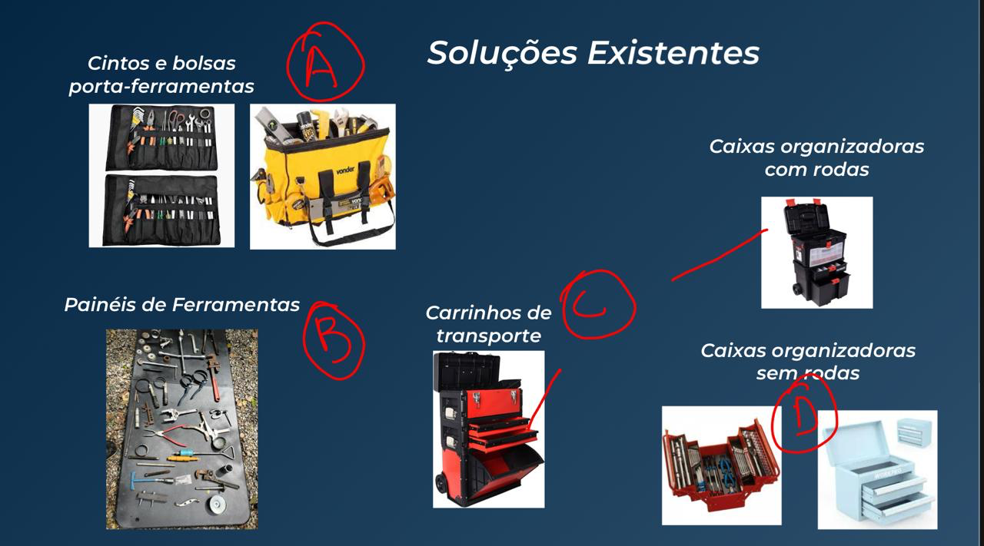
Ter embalagem simples | 1 | 5 |  | 1 |  | 0 |  | 0 |  | 1 |  | 0 |  | 3 |  | 0 |  | 1 |  | 3 |  | 0 |  | 5 |  | 0 |  | 5 |  | 0 |  | 1 |  | 0 | C | N | D | B | A | 15. Resistência estrutural a cargas e impactos (G)
Technical Importance: Absolute |  | 121 |  | 112 |  | 80 |  | 101 |  | 151 |  | 110 |  | 103 |  | 164 |  | 109 |  | 30 |  | 54 |  | 55 |  | 84 |  | 93 |  | 76 |  | 79 |  | 66 | Legenda: |  |  |  |  | 16. Dimensões externas máximas (altura, largura, profundidade em cm). | 109
Technical Importance: Relative |  | 3 |  | 4 |  | 11 |  | 8 |  | 2 |  | 5 |  | 7 |  | 1 |  | 6 |  | 17 |  | 16 |  | 15 |  | 10 |  | 9 |  | 13 |  | 12 |  | 14 | N | Nosso produto |  |  |  | 17. Especificações do molde (que se tornará um recurso de fabricação).
Technical Importance: Benchmarking |  | A = |  | 118 |  | B = |  | 112 |  | C = |  | 126 |  | D = |  | 115 |  | N = |  | 174 |  |  |  |  |  |  |  |  |  |  |  |  |  |  | A | Empresa - A |  |  |  |  | 30
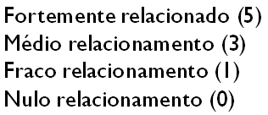
 |  |  |  |  |  |  |  |  |  |  |  |  |  |  |  |  |  |  |  |  |  |  |  |  |  |  |  |  |  |  |  |  |  |  | B | Empresa - B
 | 𒊹 - Fortemente positivo |  |  |  |  |  | 𒊹 |  |  |  |  |  |  |  |  |  |  |  |  |  |  |  |  |  |  |  |  |  |  |  |  |  |  |  | C | Empresa - C |  |  |  |  | 54
 | Ｏ - Positivo |  |  |  |  |  | Ｏ |  |  |  |  |  |  |  |  |  |  |  |  |  |  |  |  |  |  |  |  |  |  |  |  |  |  |  | D | Empresa - D
 | ▽ - Negativo |  |  |  |  |  | ▽ |  |  |  |  |  |  |  |  |  |  |  |  |  |  |  |  |  |  |  |  |  |  |  |  |  |  |  |  |  |  |  |  |  | 55
 | ▼ - Fortemente negativo |  |  |  |  |  | ▼
 |  |  |  |  |  |  |  |  |  |  |  |  |  |  |  |  |  |  |  |  |  |  |  |  |  |  |  |  |  |  |  |  |  |  |  |  |  |  |  |  | 84

 |  |  |  |  |  |  |  |  |  |  |  |  |  |  |  |  |  |  |  |  |  |  |  |  |  |  |  |  |  |  |  |  |  |  |  | 𒊹 - Fortemente positivo | 𒊹 |  |  |  | 93
 |  |  |  |  |  |  |  |  |  |  |  |  |  |  |  |  |  |  |  |  |  |  |  |  |  |  |  |  |  |  |  |  |  |  |  | Ｏ - Positivo | Ｏ
 |  |  |  |  |  |  |  |  |  |  |  |  |  |  |  |  |  |  |  |  |  |  |  |  |  |  |  |  |  |  |  |  |  |  |  | ▽ - Negativo | ▽ |  |  |  | 76
 |  |  |  |  |  |  |  |  |  |  |  |  |  |  |  |  |  |  |  |  |  |  |  |  |  |  |  |  |  |  |  |  |  |  |  | ▼ - Fortemente negativo | ▼
Ter capacidade para suportar as principais ferramentas |  |  |  |  |  |  |  |  |  |  |  |  |  |  |  |  |  |  |  |  |  |  |  |  |  |  |  |  |  |  |  |  |  |  |  |  |  |  |  |  | 79
Ter compartimentos
Ser de fácil movimentação |  |  |  |  |  |  |  |  |  |  |  |  |  |  |  |  |  |  |  |  |  |  |  |  |  |  |  |  |  |  |  |  |  |  |  |  |  |  |  |  | 66
Ser durável
Ser compacto
Ter manutenção simples
Ter bom custo benefício
Ter fácil desmontagem
Ter montagem rápida
Ter aparência robusta
Ter montagem em poucas etapas
Ter matérias-primas acessíveis
Ter molde para a produção
Ter embalagem simples

9. PUGH
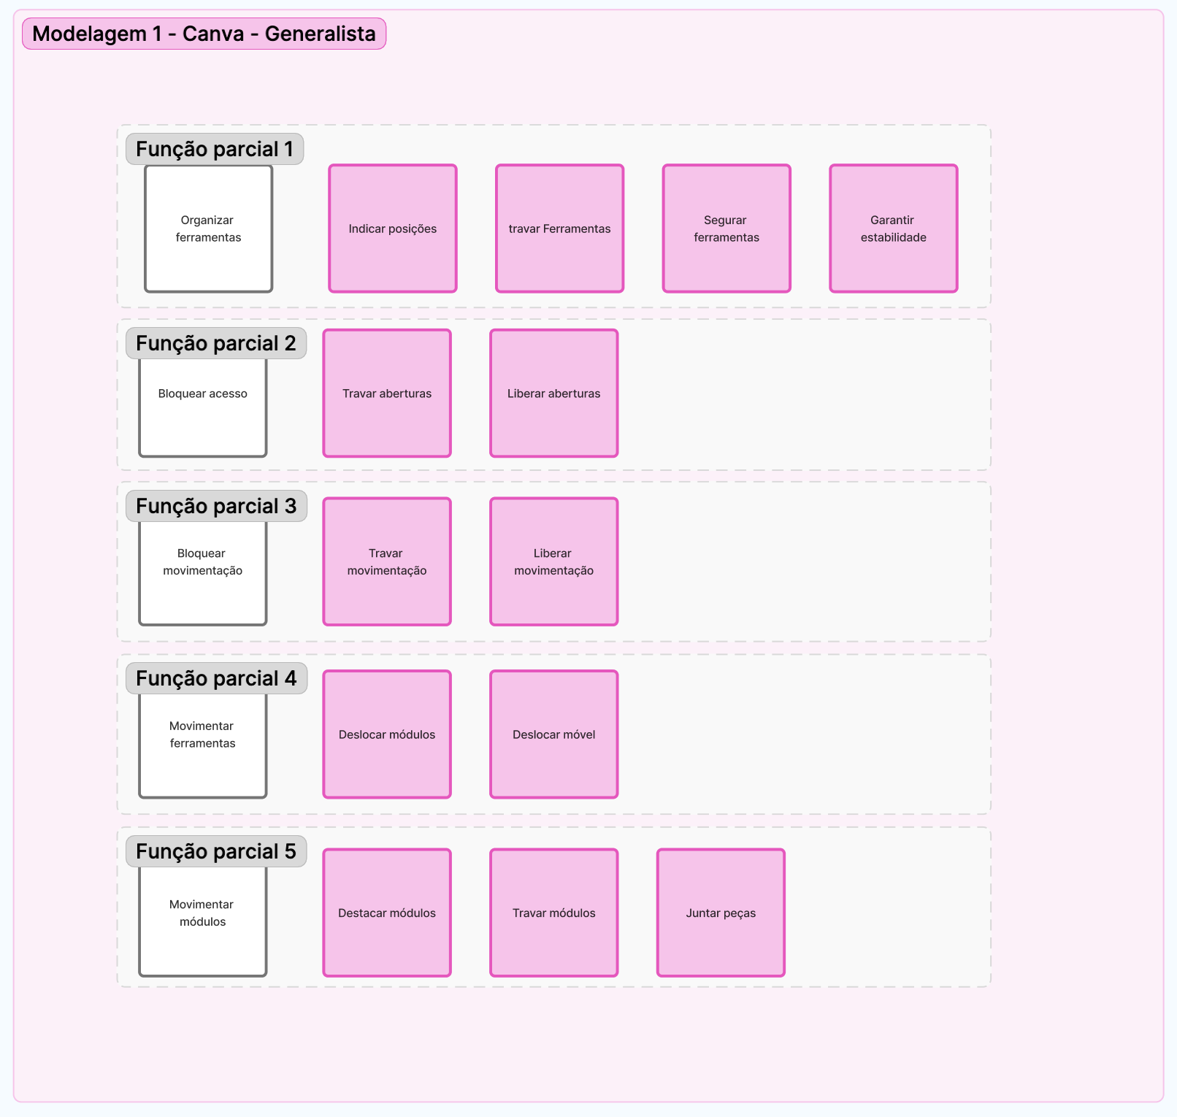
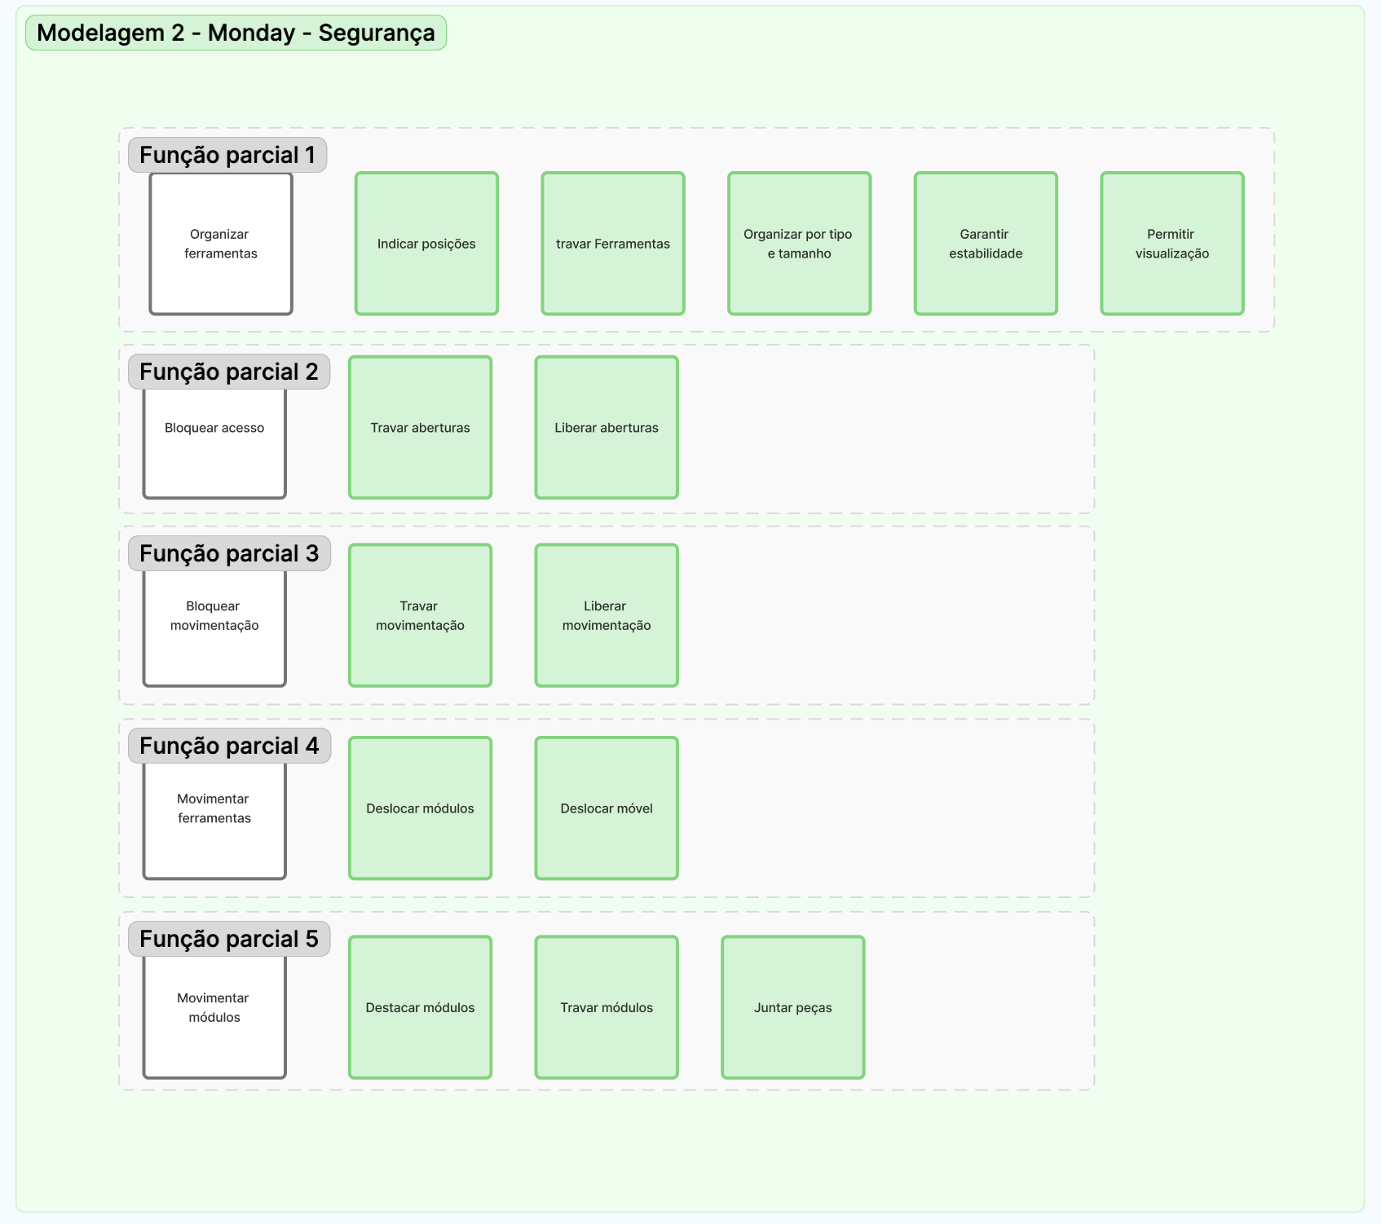
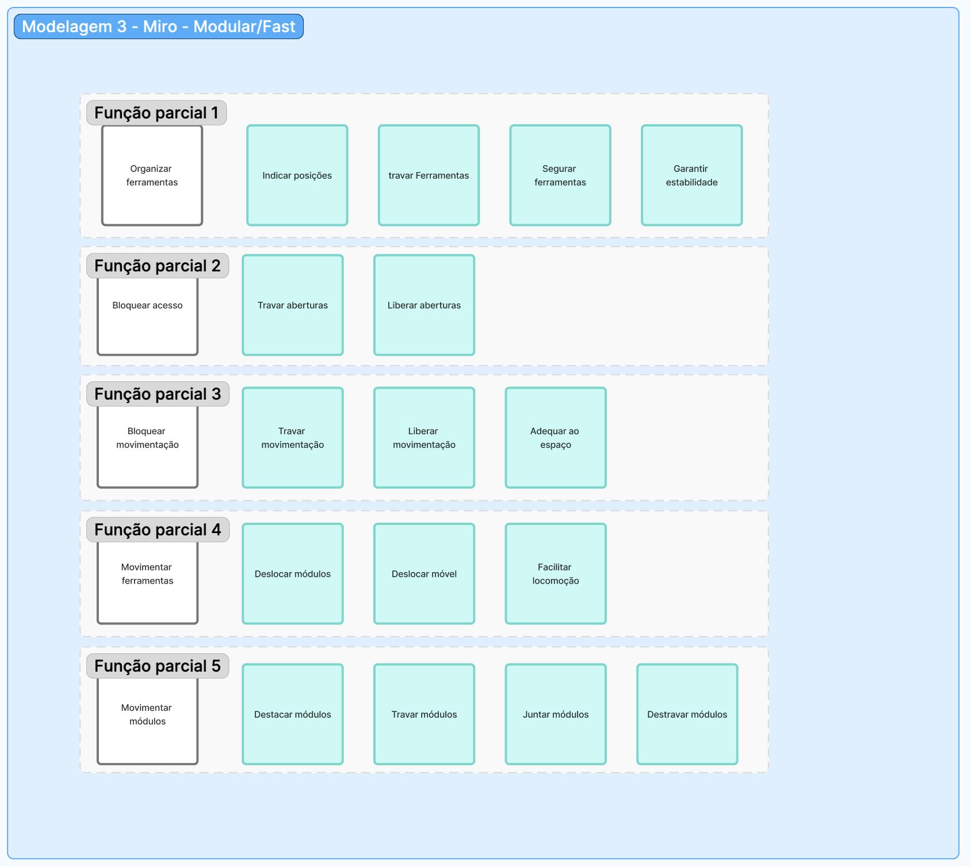
PESO DO QFD | REQUISITOS DO CLIENTE | ESTRUTURA FUNCIONAL 1 | ESTRUTURA FUNCIONAL 2 (Referência) | ESTRUTURA FUNCIONAL 3
5 | Ter capacidade para suportar as principais ferramentas | 0 | 0 | 1
5 | Ter compartimentos | -1 | 0 | 1
5 | Ser de fácil movimentação | 0 | 0 | 1
4 | Ser durável | 0 | 0 | 0
4 | Ser compacto | 1 | 0 | 1
3 | Ter manutenção simples | 0 | 0 | 2
3 | Ter bom custo benefício | 0 | 0 | -1
3 | Ter fácil desmontagem | -1 | 0 | 2
3 | Ter montagem rápida | 1 | 0 | 1
2 | Ter aparência robusta | 0 | 0 | 0
2 | Ter montagem em poucas etapas | 0 | 0 | -1
2 | Ter matérias-primas acessíveis | 0 | 0 | 0
1 | Ter molde para a produção | 0 | 0 | 0
1 | Ter embalagem simples | 0 | 0 | 0
 |  | -1 | 0 | 29

10. Matriz Morfológica 1
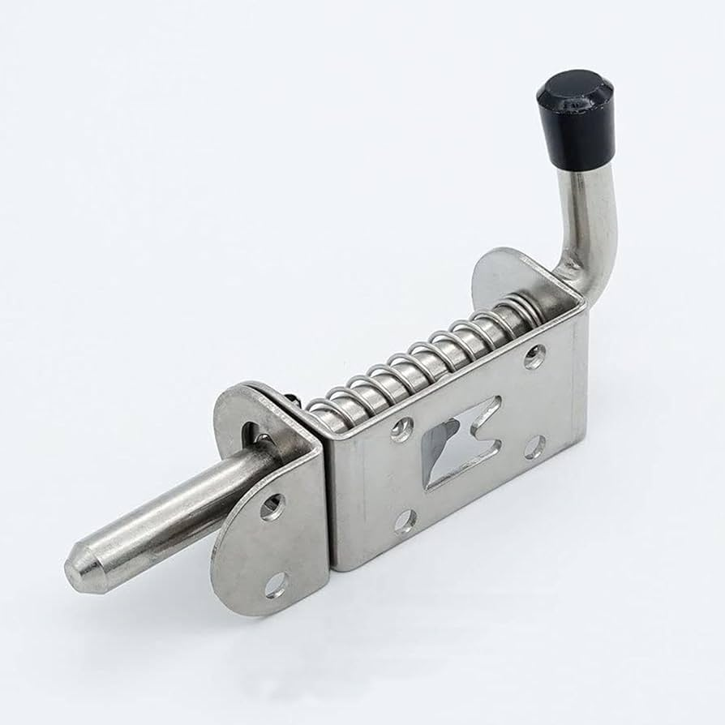
Função Parciais | Função Elementares | Princípios de Solução
 |  | Concepção 1 | Concepção 2 | Concepção 3 | Concepção 4
Organizar ferramentas | 1. Indicar posições | 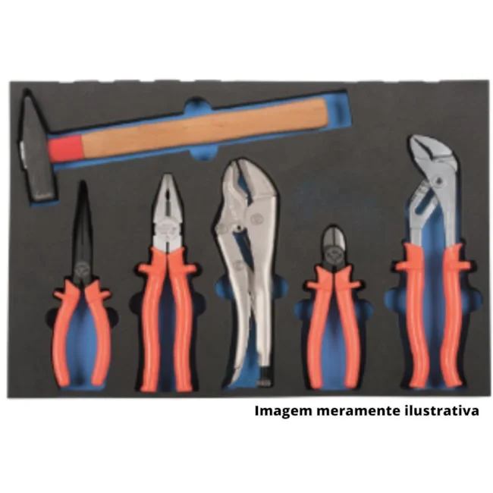 | 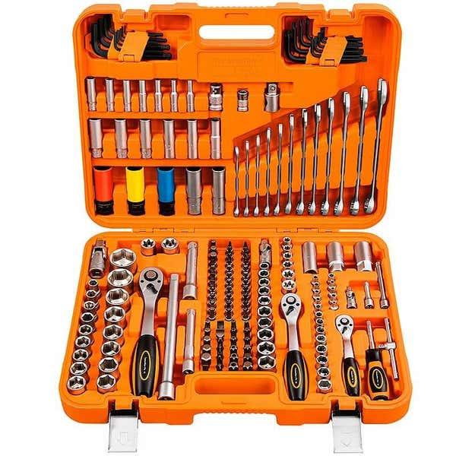
 | 2. Travar Ferramentas | 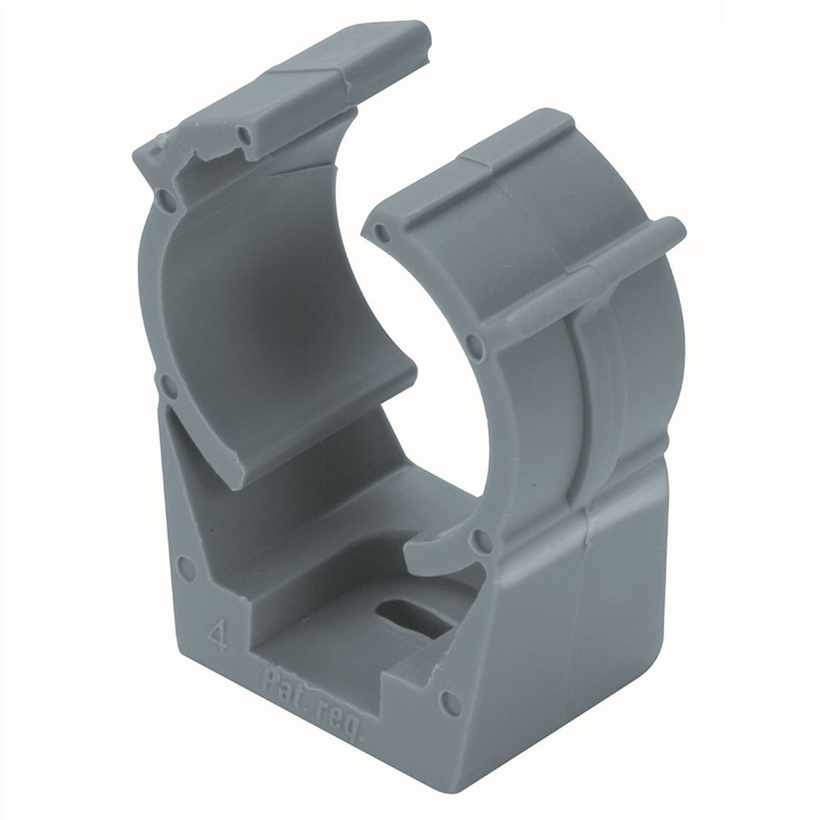 | 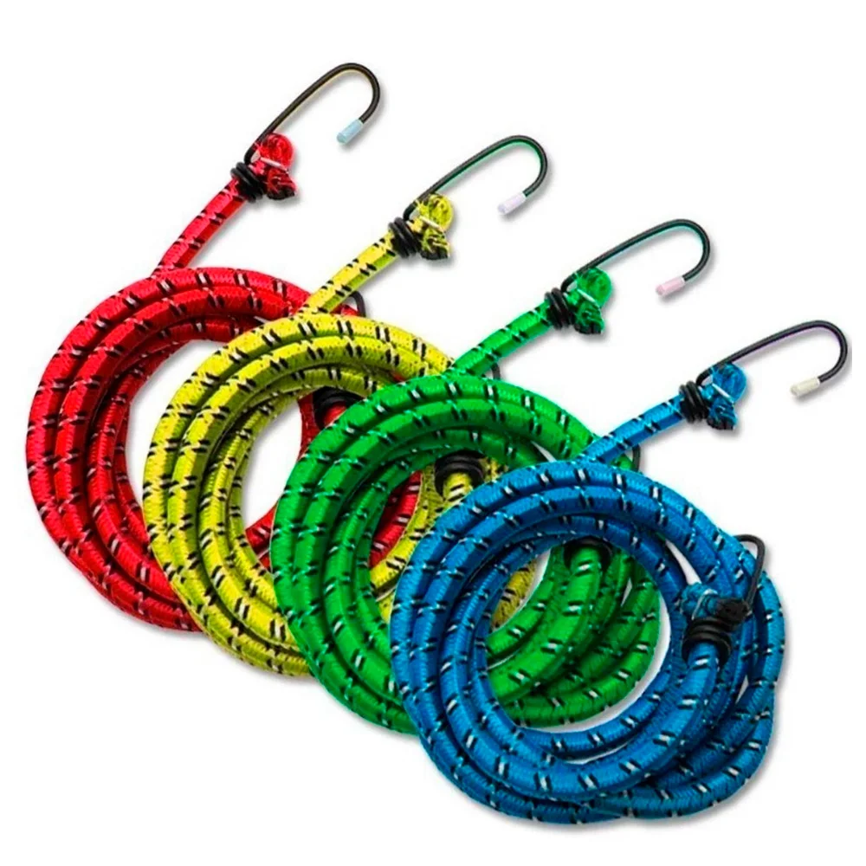 | 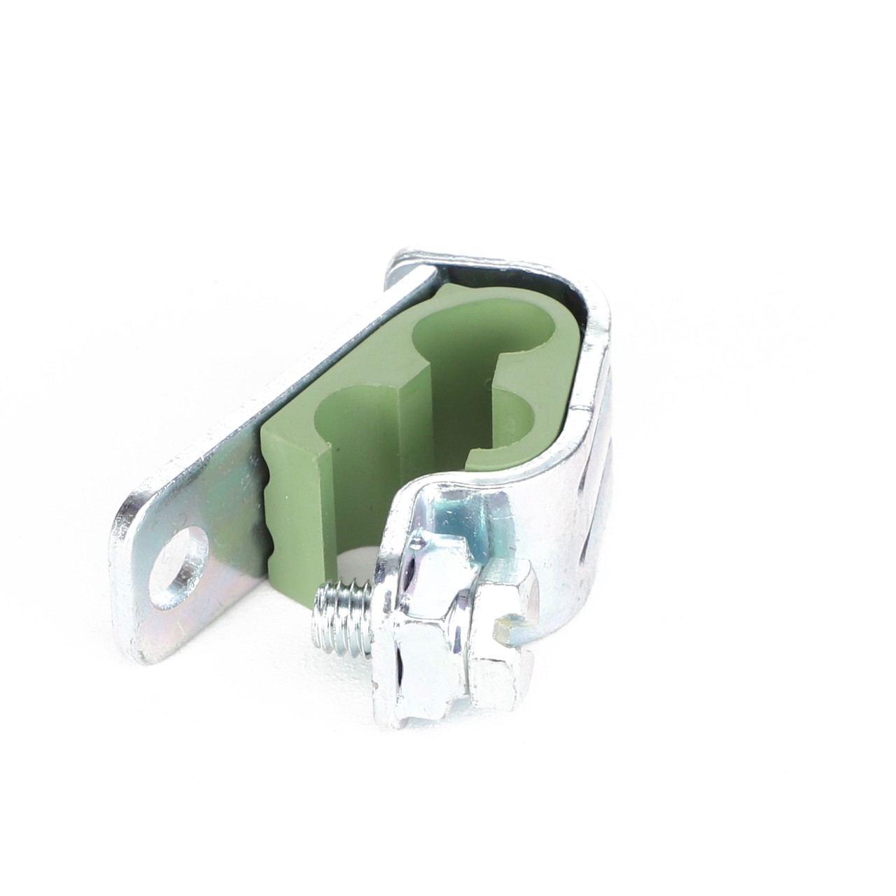
 | 3. Segurar ferramentas |  | 
 | 4. Garantir estabilidade
Bloquear acesso | 5. Travar aberturas | 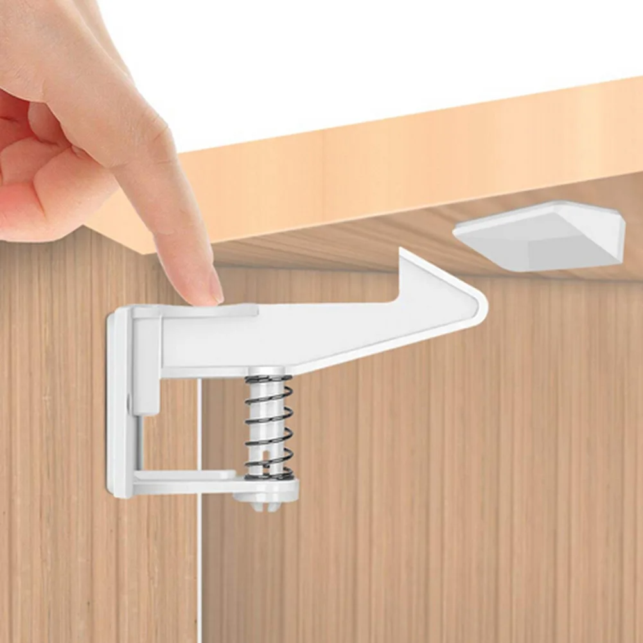 | 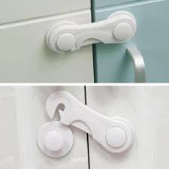 | 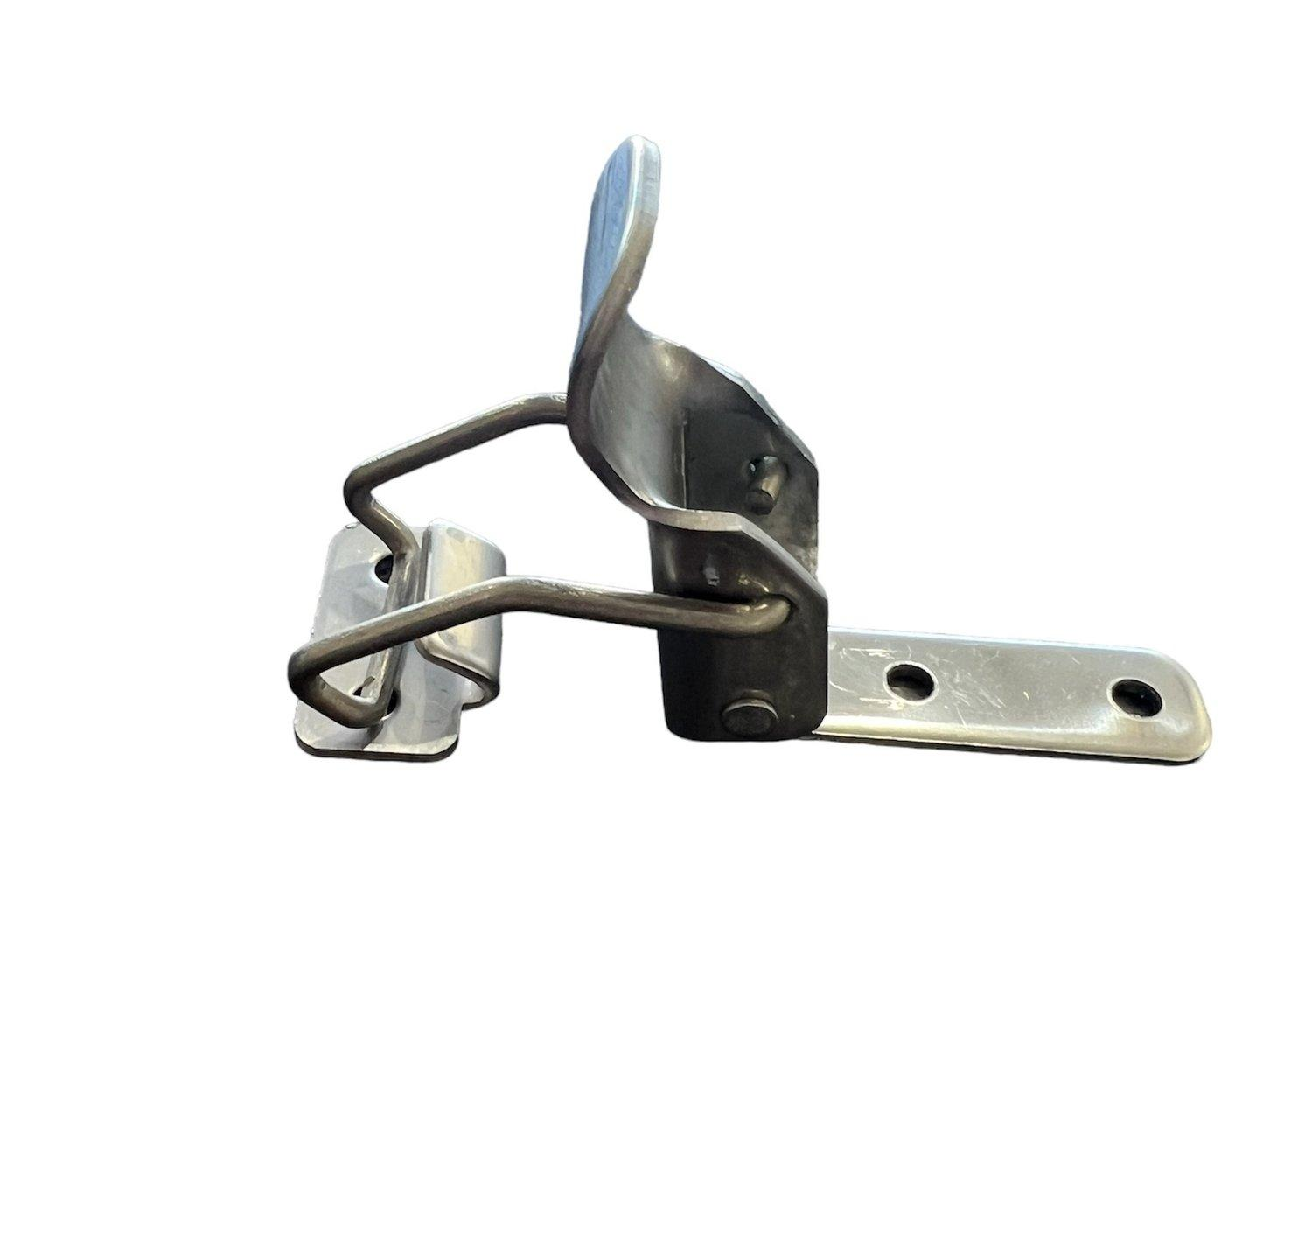 | 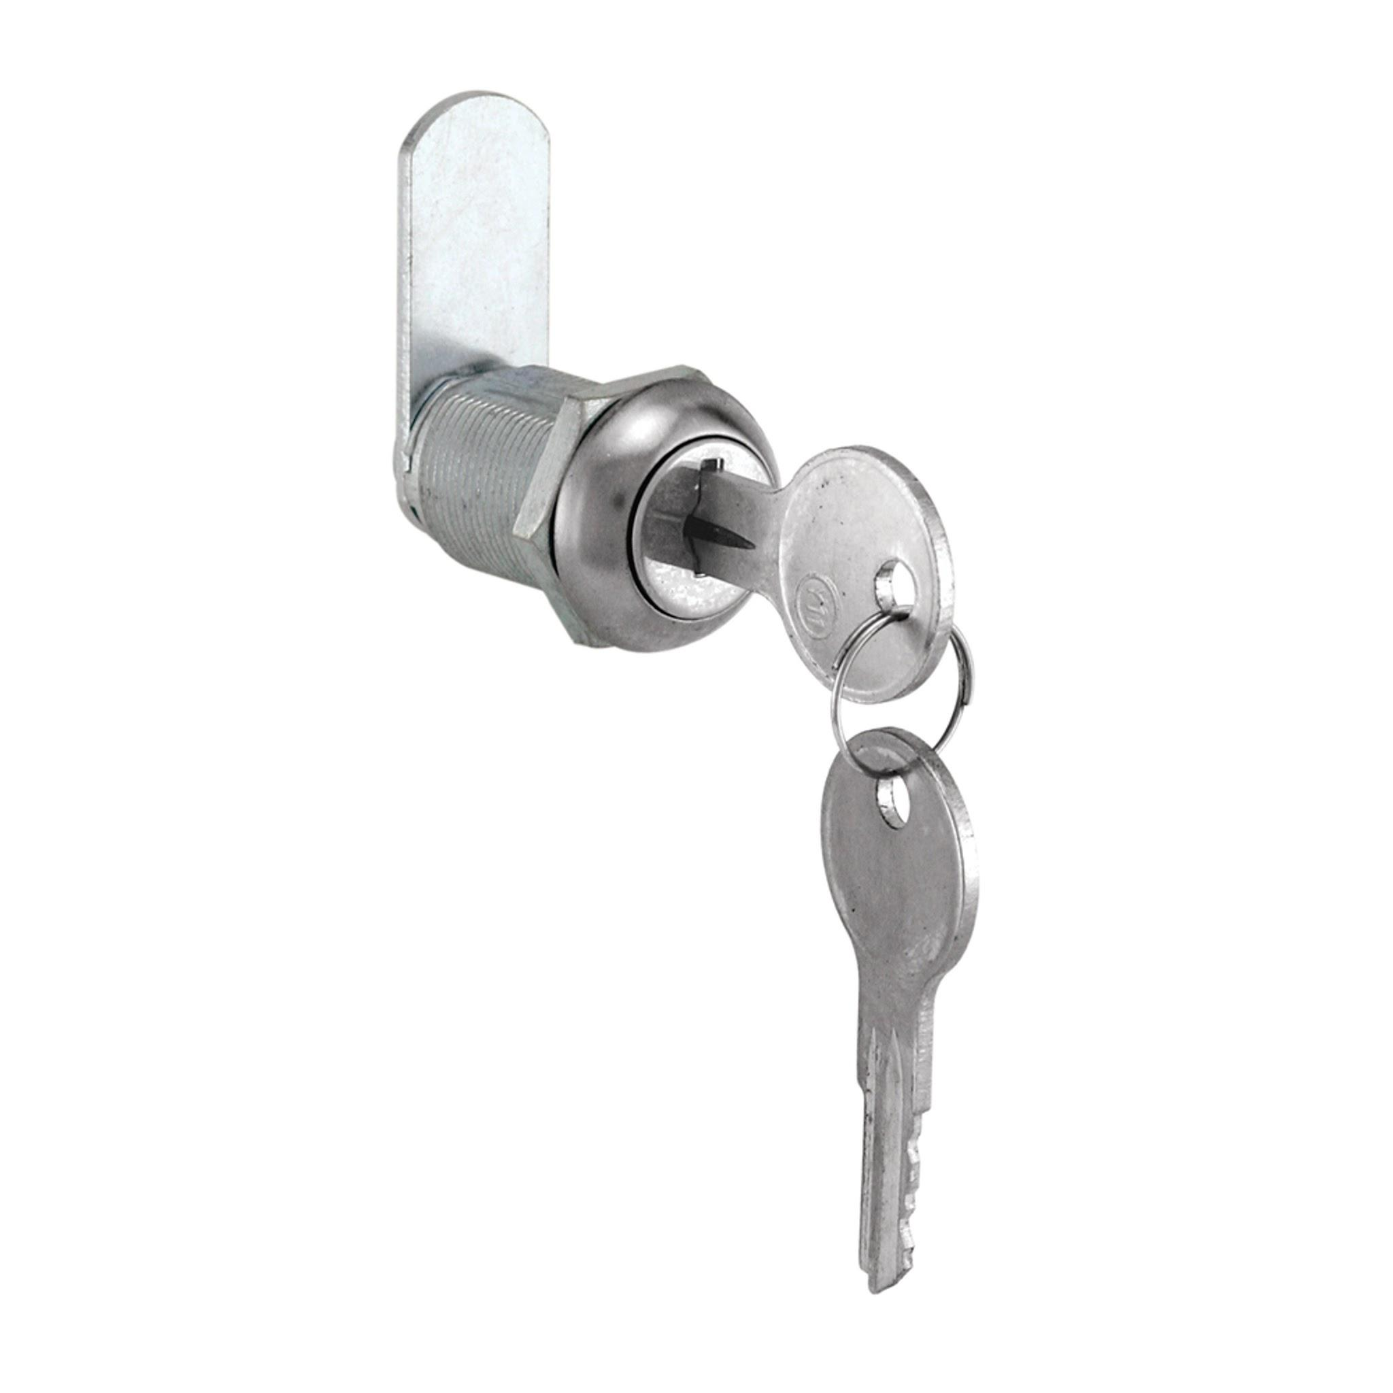
 | 6. Liberar aberturas
Bloquear movimentação | 7. Travar movimentação | 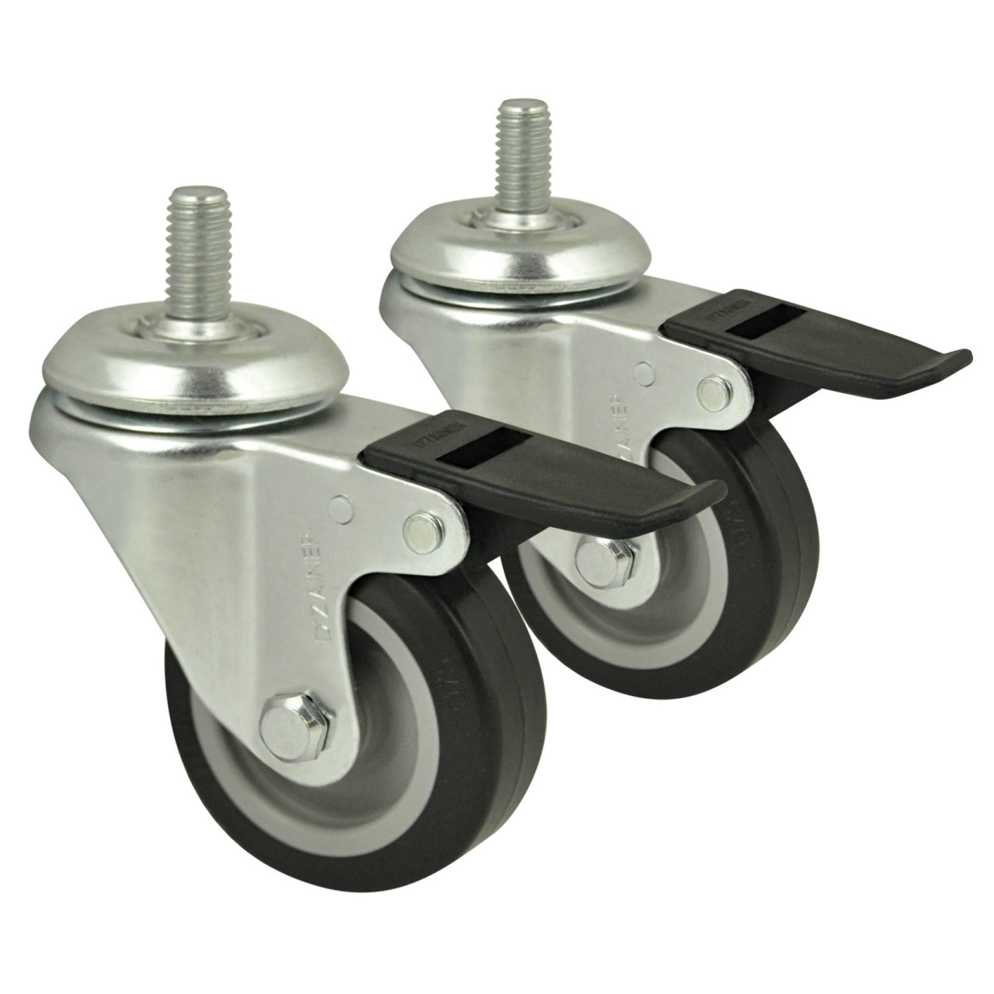 | 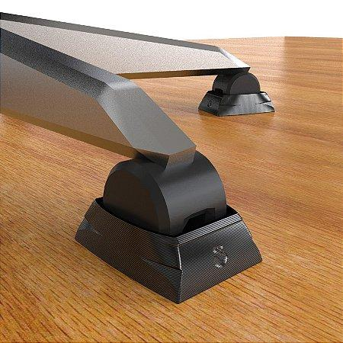
 | 8. Liberar movimentação |  | 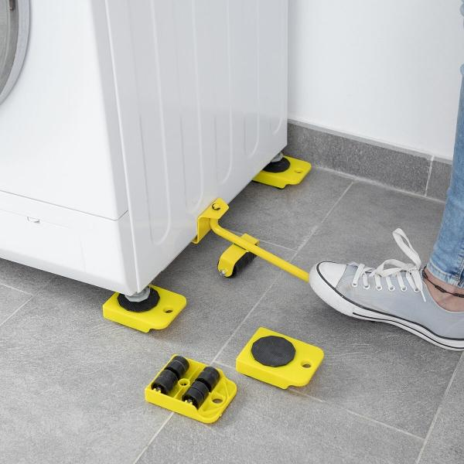 | 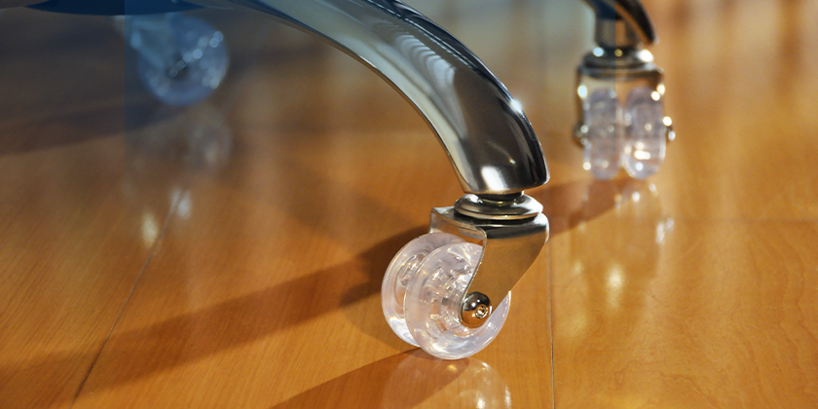
 | 9. Adequar ao espaço | 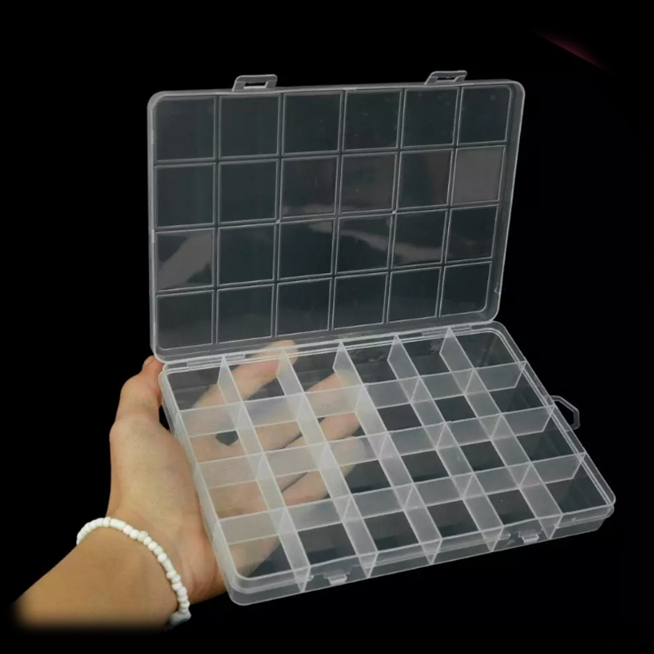 | 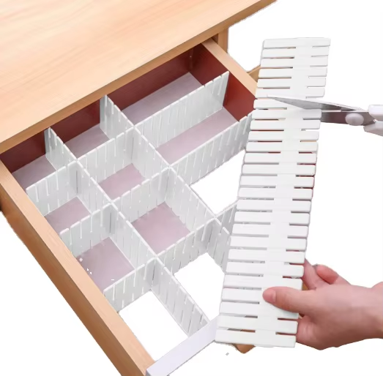
Movimentar ferramentas | 10. Deslocar módulos | 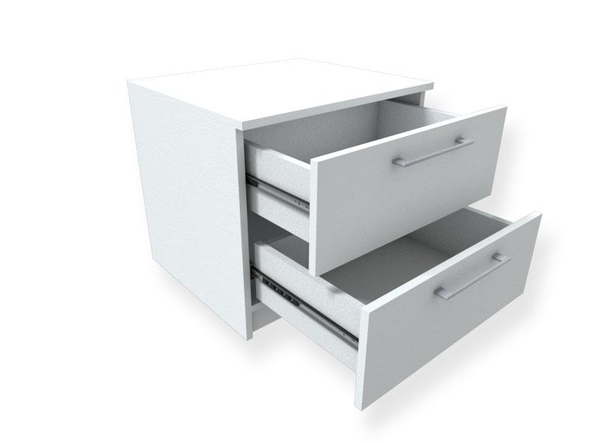 | 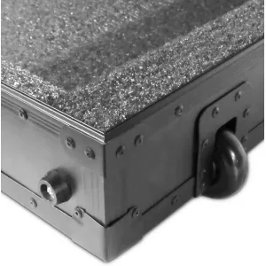 | 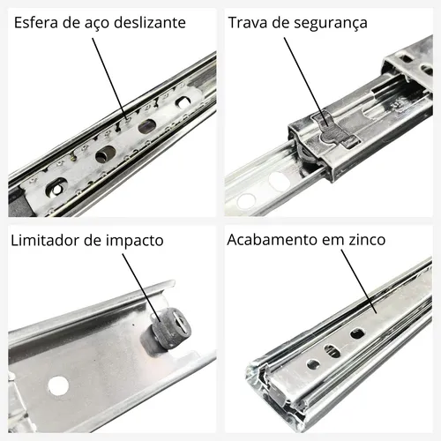
 | 11. Deslocar móvel
 | 12. Facilitar locomoção | 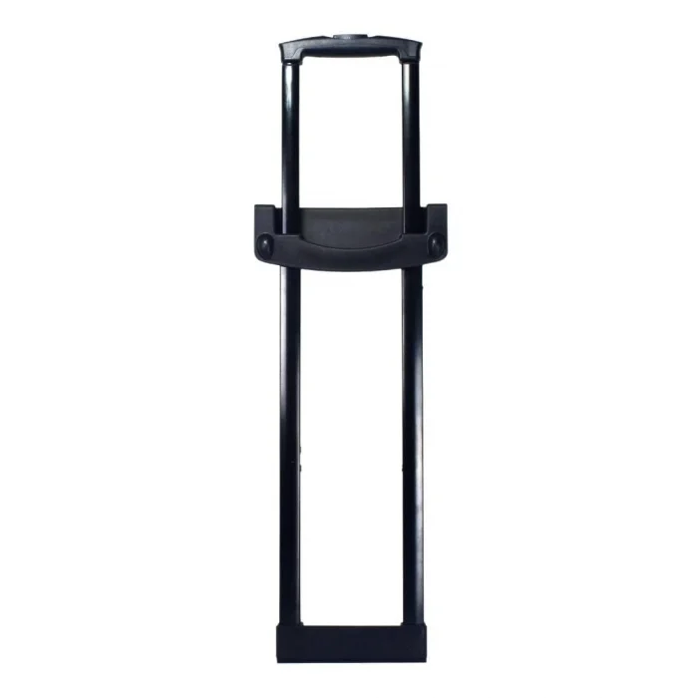 |  | 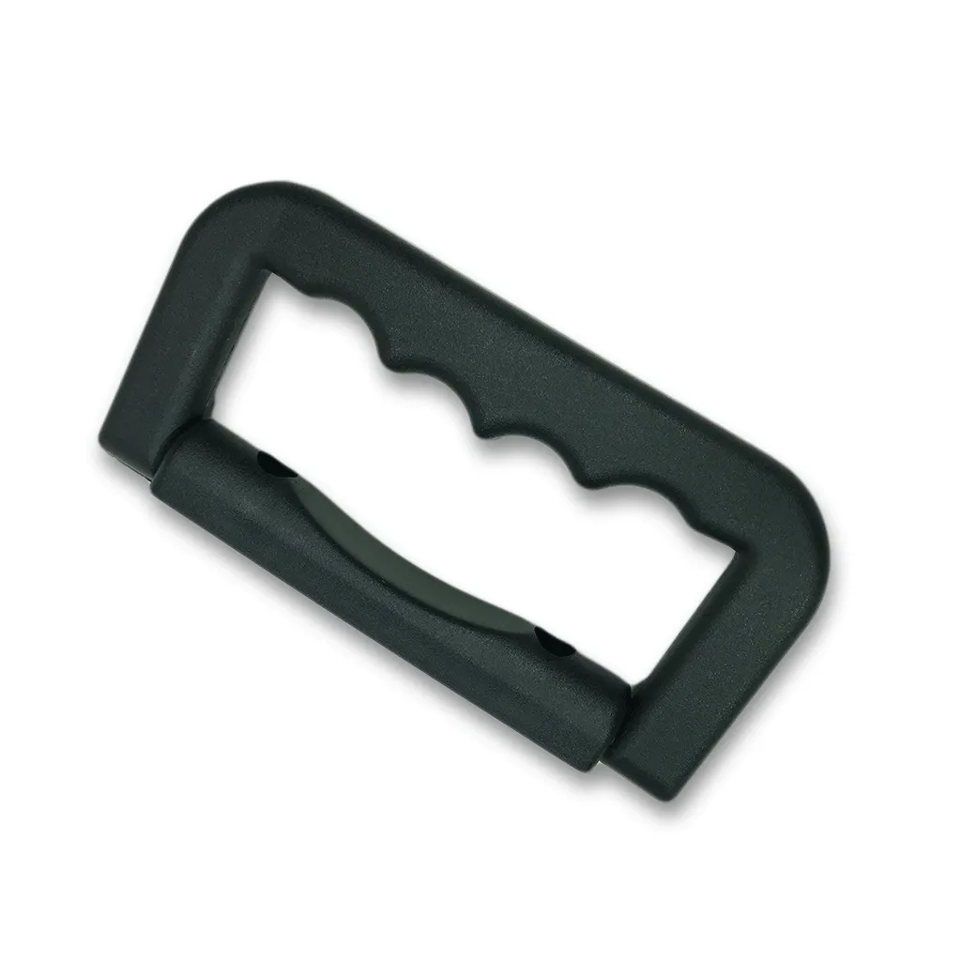
Movimentar módulos | 13. Destacar módulos |  |  | 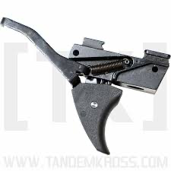
 | 14. Travar módulos | 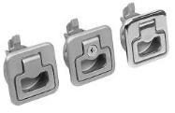 | 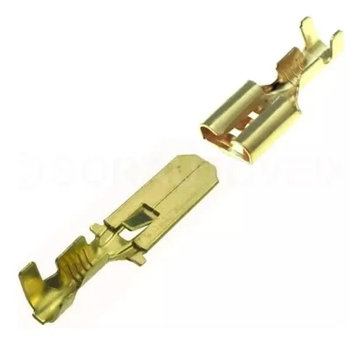 | 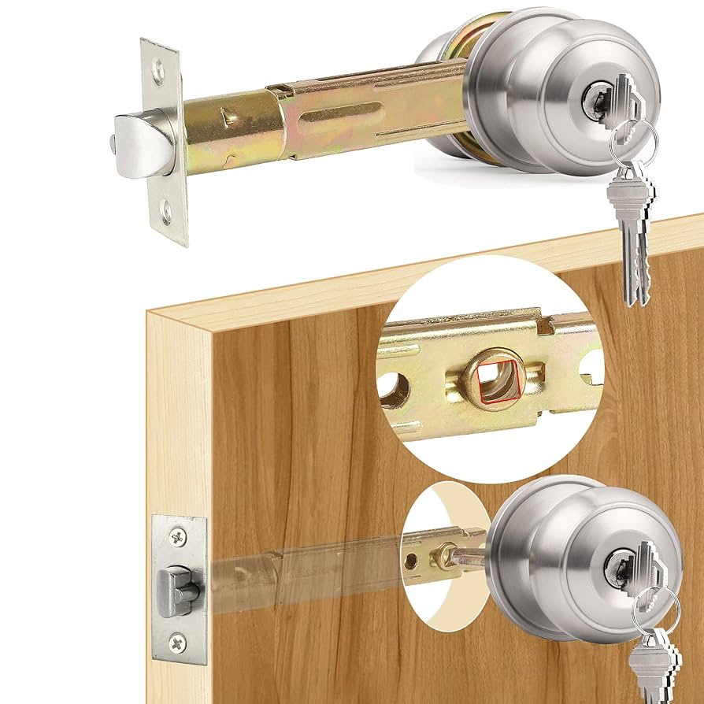
 | 15. Juntar módulos
 | 16. Destravar módulos | 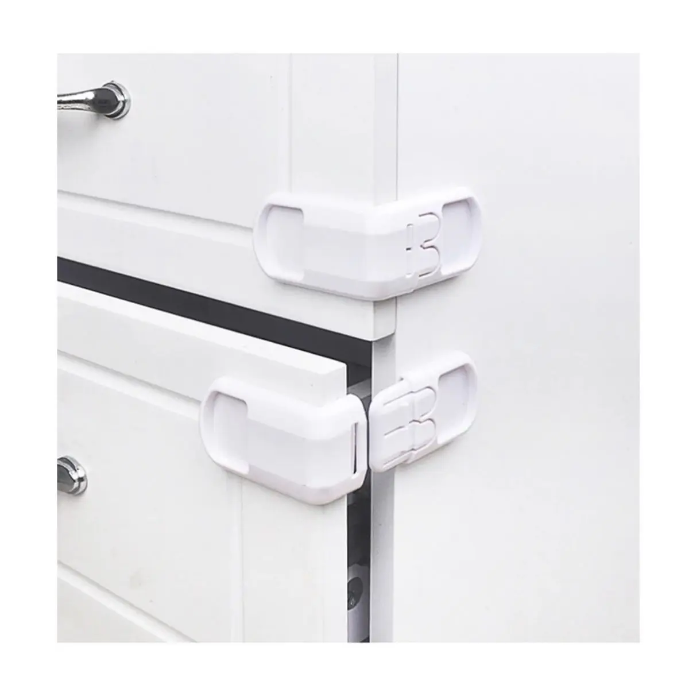 | 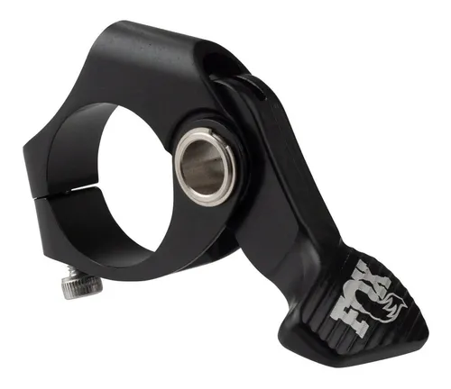

 | Função Elementar | Solução Física 1 | Solução Física 2 | Solução Física 3
 | Indicar posições | Marcação em baixo relevo nas posições | Cores diferenciadas por posição
 | Travar ferramentas | Suporte interno com clipe de pressão | Cintas elásticas com fixação por gancho | Slot com aba de retenção
 | Segurar ferramentas | Espumas recortadas para encaixe sob medida | Base imantada para pequenas peças metálicas | Prendedores com aba dobrável
 | Garantir estabilidade | Base alargada com cantos emborrachados | Pinos de acoplamento com trava mecânica | Textura antiderrapante na base inferior
 | Travar aberturas | Fecho tipo maleta com clipe de segurança | Fecho por aba plástica com pino interno | Trava com botão deslizante central
 | Liberar aberturas | Trilho deslizante com batente final | Alça de abertura com liberação por clique | Aba dobrável com apoio de dedo
 | Travar movimentação | Clipe de pressão com trava | Encaixe com dente e contra-dente lateral | Trava de apoio inferior com pressão lateral
 | Liberar movimentação | Gatilho de liberação com mola | Botão de destrave lateral | Rotação de trava para destravar módulos
 | Adequar ao espaço | Paredes rebatíveis dos módulos | Separadores móveis internos
 | Deslocar módulos | Trilho de encaixe com roldanas pequenas | Rodas pequenas embutidas nas laterais | Deslizamento por calha embutida
 | Deslocar móvel | Rodízios com trava para movimentação total | Estrutura inferior com rolamento | Pés retráteis com esferas rotativas
 | Facilitar locomoção | Alça retrátil tipo mala | Rodas de borracha para piso irregular | Correia lateral para transporte em escada
 | Destacar módulos | Trava por botão de liberação frontal | Sistema de travamento com pino retrátil | Clipe removível entre os módulos
 | Travar módulos | Fecho em alça com encaixe mecânico | Trilho com trava de curso | Encaixe macho-fêmea com trava vertical
 | Juntar módulos | Sistema de clique vertical com guia de encaixe | Conexão por encaixe em trilho deslizante | Trilho inferior com batente de alinhamento
 | Destravar módulos | Destravador lateral com curso limitado | Alavanca retrátil para soltar encaixe | Trilho com guia de liberação

MIM
Matriz Indicadora de Módulos |  | Bloquear acesso | Organizar ferramentas | Bloquear movimentação | Movimentar ferramentas | Movimentar módulos

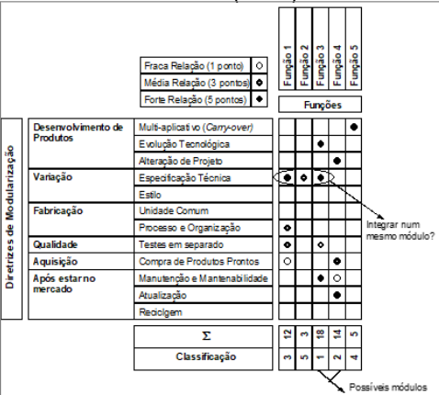
 |  | Funções
Desenvolvimento de produtos | Multiplicativo (“Carry-Over”) |  |  | 𒊹 |  | 𒊹
 | Evolução tecnológica |  |  |  |  | Ｏ
 | Planejamento de alteração de projeto
Variação | Especificação técnica |  | 𒊹 |  | 🌓
 | Estilo
Fabricação | Unidade comum | 𒊹 |  | 🌓 |  | 🌓
 | Processo e organização |  | 𒊹
Qualidade | Testes em separado | 🌓 | 🌓 | 🌓 | 🌓 | 🌓
Aquisição | Compra de produtos prontos | 𒊹 |  |  |  | 𒊹
Após estar no mercado | Manutenção e Mantenabilidade | 𒊹 |  |  |  | 𒊹
 | Atualização |  | 🌓 |  |  | 🌓
 | Reciclagem |  |  | Ｏ
Soma |  | 18 | 16 | 12 | 6 | 25
Classificação |  | 2 | 3 | 4 | 5 | 1

 | 3 módulos

 | Fraca Relação (1 ponto) | Ｏ
 | Média Relação (3 pontos) | 🌓
 | Forte Relação (5 pontos) | 𒊹

TRIZ
Ideias de materiais:
Placa de ACM
Tampa de acrílico
travas de metal para travar módulos
definir tamanhos ( pensar nos tamanhos das ferramentas, pra ter uma ideia)

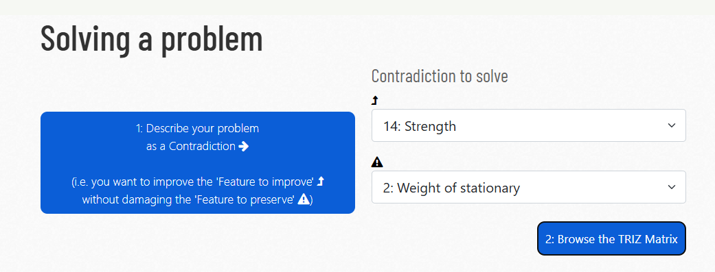

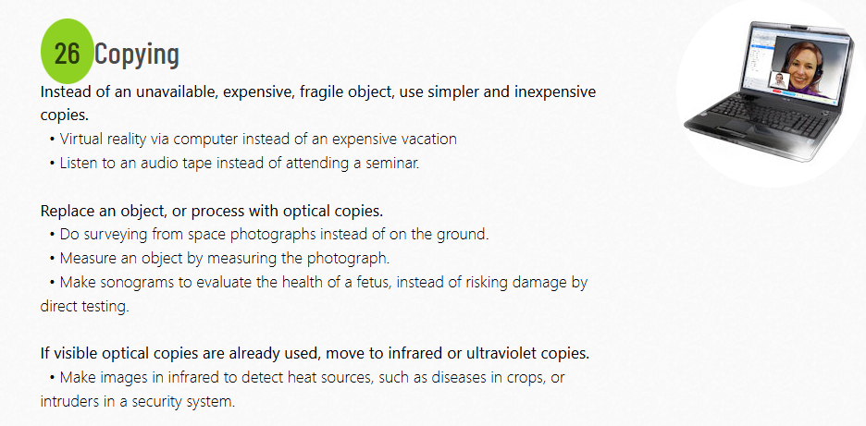

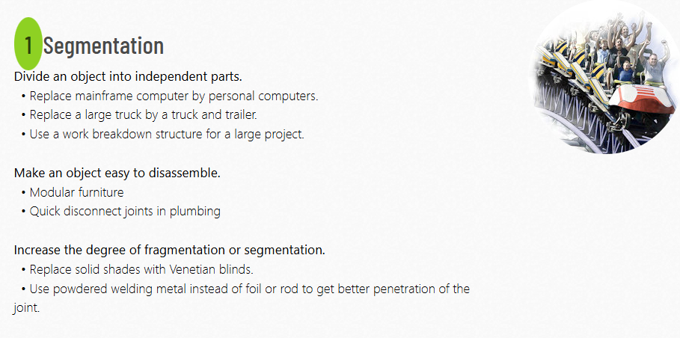
 | Escolhido

